ログイン画面
画面ID |  | add |  |  |  |  | 画面名称 |  | 新規登録 |  | 作成者 |  | 更新日
 |  |  |  |  |  |  |  |  |  |  | 呂英閣 |  | 2019-12-26
(1) 画面表示

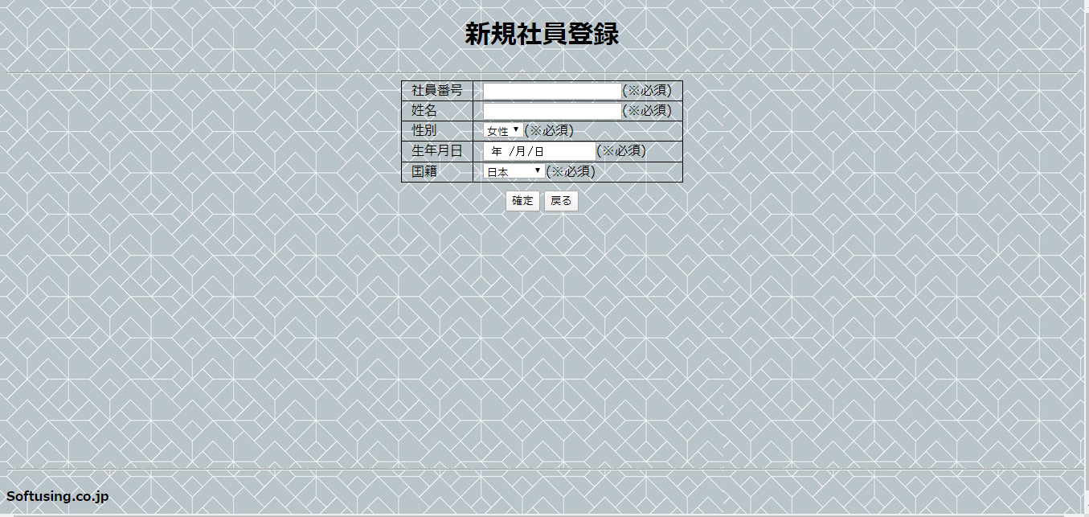
1

4
2
3
5
6

7
8

9

(2) 画面項目説明

項番 | 画面表示名 |  | 取得場所 |  | 取得名称 |  | コントロール |  | フォーマット | 初期値 |  | 備考
1 | 社員管理システム |  |  | - |  | - |  | 文言 | - | - |  | -
2 | 社員番号 |  |  | - |  | - |  | textbox | - | - |  | -
3 | 姓名 |  |  | - |  | - |  | textbox | - | - |  | -
4 | 性別 |  |  | - |  | - |  | select | - | - |  | -
5 | 生年月日 |  |  | - |  | - |  | datebox | - | - |  | -
6 | 国籍 |  |  | - |  | - |  | select | - | - |  | -
7 | 確認 |  |  | - |  | - |  | button | - | - |  | サブミット
8 | 戻る |  |  | - |  | - |  | button | - | - |  | サブミット
9 | softusing.co.jp |  |  | - |  | - |  | 文言 | - | - |  | -

(3) 入力項目チェック仕様

項番 | 入力項目 |  |  | チェック仕様 |  |  |  |  | ｴﾗｰ時の対処(出力MSG-ID等)
1 | 社員番号 |  |  | 必須入力のこと |  |  |  |  | 社員番号を入力してください!
2 | 姓名 |  |  | 必須入力のこと |  |  |  |  | 姓名を入力してください!
3 | 性別 |  |  | 必須入力のこと |  |  |  |  | 性別を選択してください!
4 | 国籍 |  |  | 必須入力のこと |  |  |  |  | 国籍を選択してください!
5 | 社員番号 |  |  | 6桁数字 |  |  |  |  | 社員番号欄に6桁数字を入力してください!
6 | 姓名 |  |  | 中国語、日本語、英語のみ使えます。 |  |  |  |  | 姓名欄に漢字、カタカナ、ひらがなまだは英語以外に入力しないでください!

(4) 機能処理
一、 画面の初期表示を行う。

二、 画面項目の入力を行う。

三、「確定」ボタンを押すと、社員情報登録して、社員基本情報一覧画面にへ遷移する。

四、 「戻る」ボタンを押すと、社員基本情報一覧画面にへ遷移する。

